прайс с фото
сайт |  |  | ecosugaring.ru
телеграм |  |  | https://t.me/eco_sugaring
группа в Вк |  |  | https://vk.com/eco_sugaring
почта |  |  | info@ecosugaring.ru

ЭКОШУГАРИНГ - это компания, которая производит косметику для депиляции, косметику по уходу за телом. Основные три направления: профессиональная сахарная паста для шугаринга, средства для шугаринга, косметика до и после депиляции.

Наименование |  | РРЦ | Ваш заказ, шт
РРЦ-рекомендованная розничная цена |  |  | ↓
 |  |  |  |  | Описание
Сахарная паста 1500 гр PRO 01 мягкая; для ног, рук, лица | 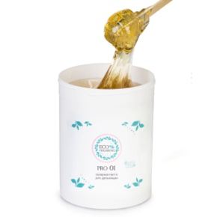 | 650 |  | 455
Сахарная паста 1500 гр PRO 02 средняя; для бикини, подмышек |  | 650 |  | 455
Сахарная паста 1000 гр PRO 02 средняя; для бикини, подмышек |  | 595 |  | 417
Сахарная паста 330 гр PRO 01 мягкая; для ног, рук, лица | 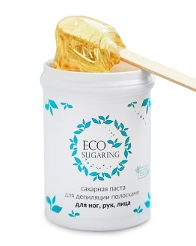 | 390 |  | 273
Сахарная паста 330 гр PRO 02 средняя; для бикини, подмышек |  | 390 |  | 273
Сахарная паста 330 гр PRO 03 плотная; для всех зон | 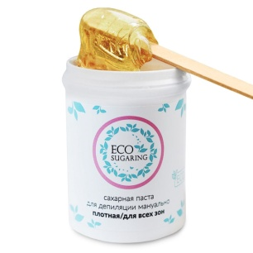 | 390 |  | 273
Сахарная паста 200 гр PRO 01 мягкая; для ног, рук, лица | 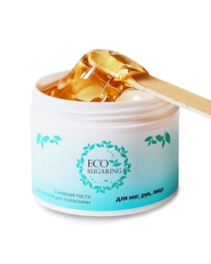 | 370 |  | 259
Сахарная паста 200 гр PRO 02 средняя; для бикини, подмышек | 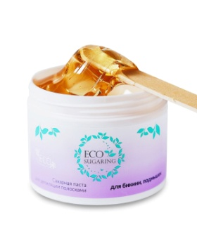 | 370 |  | 259
Сахарная паста 200 гр PRO 03 плотная; для всех зон | 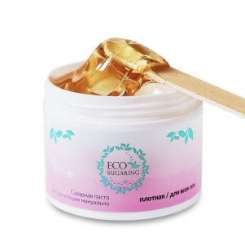 | 370 |  | 259
Тальк 75 мл | 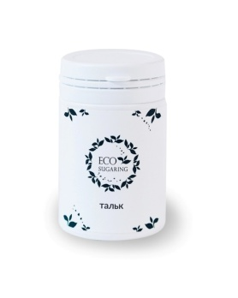 | 340 |  | 238
Сумма заказа со скидкой

